大概要
■資料概要
本シートではプロトタイプの全体シーケンスと必須要項について記す。
ここでは大まかな概要を記載し、各機能の詳しい仕様については順次作成していく。

■プロトタイプ概要
制作テストとしてゲームの基礎部のみを抜き出し、骨組みとなるプロトタイプを作成する。
素材等は仮のものを使用し、シーケンスを通して最低限遊べるものを作ることを目的とする。

■全体シーケンス図
ゲームの基礎となるシーケンスの必須要項のみをチャートで記載。

タイトル画面

メインメニュー
・ゲーム開始

ゲーム部

使用キャラクター選択

キャラクター出現
戦闘開始

敵に勝利
敵に敗北

ファック

ゲームオーバー

▼画面サイズ
画面サイズは、16：9比率とする。

▼タイトル画面
ゲームの開始時、ゲームオーバー時に必ずここに遷移する。
機能はメインメニューに遷移するのみ。

▼メインメニュー画面
各機能への遷移メニューを表示する。

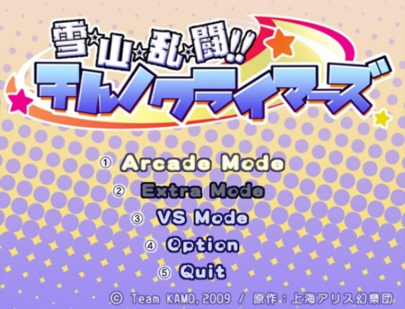
 | ・右図のようにタイトル画面の一部に項目を並べることで
 | メニュー画面としての機能を持たせる。
 | ▼項目
 |  | ・ゲーム開始
 |  | →プロトタイプではこれだけでよい。

 | 【将来的に実装が見込まれる項目（仕様化は時が来たら考える）】
 | ・オプション
 | →基礎的な環境設定。
 | ・ギャラリー
 | →シーン鑑賞
 | ・チャプターセレクト
 | →遊びたいシナリオから遊ぶ。
 | …など

▼ゲーム部シーケンス
ゲームルールについては別シート「戦闘仕様」を参照。

下記にはゲーム部内のシーケンスについて記載する。

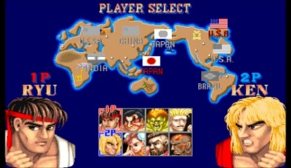
 | ▼使用キャラクターの選択
 | 敵と戦わせるキャラクターを選ぶ。
 | 選ぶことが出来ればそれでOK
 | →スライムA、スライムBというように、水増しでOK。
 | 自軍キャラのバリエーションを用意する必要はない。

 |  |  | ▲選択欄と選択しているキャラクターを表示するぐらいで良い。
 | ▼戦闘パート
 | 選択した自軍キャラクターと敵ヒロインが戦闘を行う。
 | 詳細仕様は別シート参照。

 | ▼戦闘の終了
 | 戦闘結果によって終了処理を行う。
 | ①敵ヒロインに敗北した場合
 | →タイトル画面に戻る。

 | ②敵ヒロインに勝利した場合
 | →イベントパート（チョメチョメシーン）に遷移する。

 | ▼イベントシーン
 | 戦闘時の立ちグラフィックによるアニメーションと
 | イベントCGカットインによるチョメチョメシーンを再生する。
 | テキストを流す機能を用意しておく。

 | ▼シーケンスの終了
 | 一連のイベントが終了し、タイトル画面に遷移する。

戦闘・イベント仕様
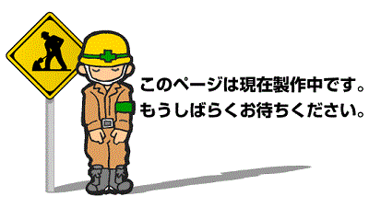
■キャラ選択
 | 自軍の使用キャラクターを選択する。
 | プロトタイプではここに遊びを仕込まないので重要度は低い。

■戦闘シーケンス・ルール概要
 | 実際の戦闘の仕様と、戦闘開始～イベントシーンまでの流れについて説明する。

 | 【ストラテジー型戦闘システム（AI戦闘）について】

 | 本作では戦闘は直接操作を行わず、自軍キャラクターに指示を出して戦闘を観戦する形式を取る。
 | ゲームに求めるものがオカズであることから、直接操作型の遊びにした場合にむしろその目的を妨げる可能性が大きいため。
 | 操作は最小限で、基本的に手をフリーにした状態でプレイできることを目標として定める。

 | ▼ステージ構造について
 |  | ステージは、縦軸と横軸によって構成される。（奥軸は存在しない。ファイナルファイトではなく、ストリートファイター。）

 | ▼キャラクターの登場
 |  | 2Dキャラクターが対峙した状態の画面が表示される。

 |  | ・味方モンスター：複数出現可能
 |  | ・敵ヒロイン：常に一体のみ出現

 | ▼勝敗の決定

 |  | 【自軍の勝利条件】
 |  | 敵ヒロインの体力を0にし、無力化パートへ移行することで勝利が確定する。

 |  | 【自軍の敗北条件】
 |  | 戦力ゲージ（後述）の減少により、モンスターが召喚できなくなった状態でモンスターが全て死亡すると敗北となる。

 |  |  |  |  |  |  |  |  |  |  | ※イメージ図

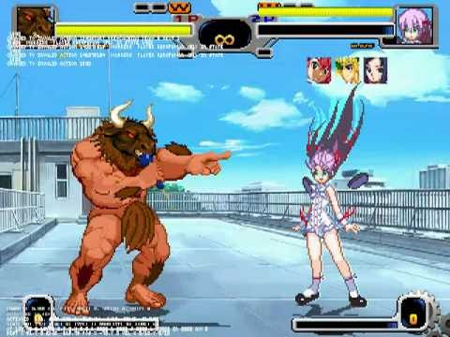
 | ▼戦闘アクション（AI戦闘）
 |  | プレイヤーは操作を行わず、自軍キャラと敵ヒロインのAI戦闘を観戦する。
 |  | プロトタイプ版でのキャラクターのアクションは下記の通り（敵味方全て共通で下記アクションを持つ）

 |  | ①待機
 |  | →特にアクションを起こしていない、立ち状態。

 |  | ②移動
 |  | →前移動・後ろ移動 ※奥行きは存在しない。縦横ラインのみ。

 |  | ③攻撃アクション
 |  | →各キャラクターに設定されたアクションを再生する。
 |  | プロトタイプではひとつだけ。

 |  | ④防御アクション
 |  | →防御状態となり、ダメージを軽減する。

 |  | ※最終的には自軍キャラの強化、ポップのタイミング指示、AI切り替えなどを実装し、ストラテジー（RTS）型戦闘の遊びとしたい。

 |  | アクション個別の詳細はアクション仕様とアクションリストを参照。

 |  | 【味方モンスターの複数出現ルール＆遊びについて】

 |  | ※※※モンスター複数出現の遊びについてプレイサイクルを記載予定。目当てのモンスターにファックさせる仕組みを考案する。

 |  | ■具体的な戦闘システム

 |  |  | ▼味方モンスター側

 |  |  |  | 【モンスターの召喚】

 |  |  |  | ◆事前に登録したモンスターを任意のタイミングで場に呼び出すことができる。

 |  |  |  |  | ・モンスターごとに割り当てられた召喚キーを押すことで召喚（α版では1種のみ）
 |  |  |  |  | ・召喚するタイミングで後述の戦力ゲージを消費する。消費量はモンスターの種類によって異なる。
 |  |  |  |  | ・同時に最大３匹まで召喚可能。
 |  |  |  |  | →同種のモンスターを複数体呼び出すことも可能。
 |  |  |  |  | ・モンスターは死亡することによって場から消滅する。

 |  |  |  | 【戦力ゲージ】

 |  |  |  |  | ◆自軍の体力代わりとなるゲージ。モンスターを呼び出すごとに消費される。
 |  |  |  |  | ・最大値を１００、最低値を０とする。
 |  |  |  |  | ・ゲージの数値は、モンスターの召喚によってのみ変動する。
 |  |  |  |  | →ゲージの回復や、ゲージへの直接攻撃はα版では想定しない。

 |  |  |  | 【AI切り替え・自軍モンスター】

 |  |  |  |  | ◆自軍のモンスター１体ごとに異なる指示を出すことが出来る。
 |  |  |  |  | ●AIの種類について
 |  |  |  |  |  | ①通常タイプ：基本的な行動を行う。モンスターを死なせたくないときの基本形。
 |  |  |  |  |  | →敵との距離を保ち、攻撃の時だけ敵が射程距離に入るまで接近する。被ダメージ等倍

 |  |  |  |  |  | ②特攻タイプ：ひたすら前進して攻撃する攻撃型。モンスターを死なせてでも敵を削りたいときに使う。
 |  |  |  |  |  | →常に敵との距離を詰め、攻撃を行う。被ダメージ2倍

 |  |  |  |  |  | ③壁役タイプ：他のモンスターの攻撃を肩代わりするタンク役
 |  |  |  |  |  | →攻撃を一切行わない。敵ヒロインにベタ付きするまで前進する。被ダメージ0.5倍

 |  |  |  | 【上記機能の操作】

 |  |  |  |  | キーボード操作：全て左手でキー操作を行えるように配慮。
 |  |  |  |  | ◆モンスター召喚
 |  |  |  |  | →数字キー「１・２・３」にモンスターを割り当てる

 |  |  |  |  | ◆AI切り替え
 |  |  |  |  | 「Q」→１体目のAI切り替え。押すごとに通常、特攻、壁役と切り替わる。
 |  |  |  |  | 「W」→２体目。同上
 |  |  |  |  | 「E」→３体目。同上

 |  |  | ▼敵ヒロイン側

 |  |  |  | 【行動ゲージ】
 |  |  |  | ・内部的に徐々にゲージがたまっていき、溜まりきると攻撃を繰り出す。
 |  |  |  | →敵がレンジ内にいないときは攻撃しない。

 |  |  |  | ※各種AIフローは後々作成。

 | ■戦闘パートの画面構成の仕様
 | プロトタイプ版では機能は最低限まで絞る。
 | 本制作版でもコスト削減とユーザビリティー向上のため、システマティックなUI表示は極限まで削り、演出によって直感的にわかるようにする。

 |  |  |  |  |  |  |  |  |  |  |  | ダメージ（残HP）表現は顔グラフィックで表す。表情がきつくなっていく。

敵ヒロインキャラ

自軍キャラ（味方モンスター）

 |  | ◆戦闘パートにおける画面表示は背景の上に自軍キャラ、敵キャラと自軍のモンスター管理情報のみが乗った状態にする。
 |  | →UIの量は極力抑える。

 |  | ◆HPの通知はヒットエフェクトの色で表現する。敵味方共通。
 |  | →攻撃ヒット後の残体力によってエフェクトの色が変わる。

 |  |  | 残体力：多 |  |  |  | 残体力：中 | 残体力：少

 |  | ◆攻撃のダメージ量の通知は、ヒットエフェクトの大きさで表現する。

 |  |  | ダメージ：少 |  |  |  | ダメージ：大 | ダメージ：大

 |  |  |  |  |  |  |  |  | キャラクターへのダメージ表現はワイプで顔のグラフィックが表示される形で行う。
 |  |  |  |  |  |  |  |  | →ぷよぷよでピンチになると表情がヤバくなっていくのと同等の表現。

 |  |  |  |  |  | 例：小さいダメージを与え、敵体力が少ない状態の場合

 | ■イベントシーケンス
 | イベントシーンにおけるﾁｮﾒﾁｮﾒの見せ方について記載する。

 | イベントシーケンスは、敵ヒロイン撃破後にシームレスで突入する。
 | →ユーザー目線で見た場合、戦闘は終了せず、一方的に攻めることが可能な状態になる。

 |  | ▼無力化パート
 |  | 敵ヒロインが体力ゼロになると下記の状態に差し変わる。
 |  | ・アクションが専用のものに差し変わる。
 |  | →攻撃が不可能になる。
 |  | →待機、移動が無力化状態のものに変わる。

 |  | 【無力化パートにおけるヒロイン限定アクション】
 |  | ①無力化待機
 |  | →特にアクションを起こしていない、立ち状態のグラフィックが違うだけ。

 |  | ②無力化移動
 |  | →前移動・後ろ移動。速度低下状態。

 |  | この状態でさらに敵ヒロインにダメージを与え続けると次のパートへ移行する。

 |  | ▼ファックパート
 |  | 自軍モンスターと敵ヒロインが致す。
 |  | 無力化状態のヒロインにさらに攻撃を加え続けるとこのシーンに発展する。

 |  | 【ファックパートにおけるヒロイン限定アクション】
 |  | ①ダウン状態
 |  | →移動や攻撃などが不可能なダウン状態になる。この状態で味方キャラの攻撃を受けるとファックイベントが開始する。
CGイラストを表示
 |  |  |  |  |  |  |  |  |  | 【画面構成説明】
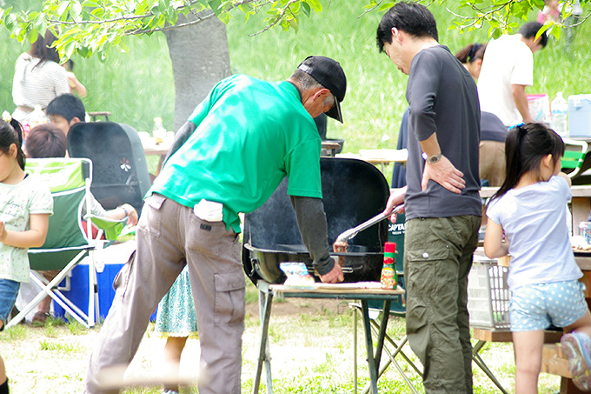
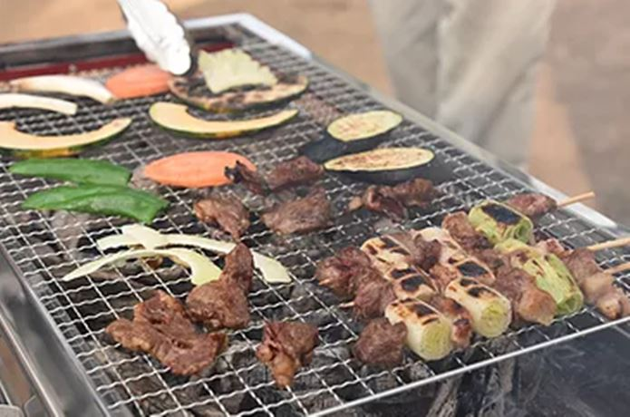
へへへ……こんなに焼けてるぜ。

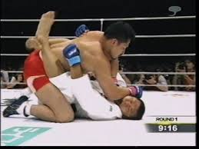

2Dキャラによるアニメーション

あーっと！ここはどうにか体勢を入れ替えて起き上がりたい！

 |  | ※画面構成イメージ
テキストボックス
 |  | ・画面左半分では戦闘シーケンスと同様の2Dグラフィック状態でイベントを表示する。
 |  | ・画面右半分ではイベントCGを表示する。左側の動きを反映したカットインのように扱う。
 |  | →イベントCGの一部をアップで映したい。
 |  | ・画面下にテキストを表示する。手をフリーにするために自動進行にし、セリフベースにしておく。

 |  | ファックパートの終了に伴い、ゲーム部シーケンスの終了となる。

 |  | 【ファックシーンにおける右左画面内アニメーション挙動について】

 |  | 左画面では2Dキャラによるアニメーションを行うが、その際の右画面挙動について解説する。

あーっと！ここはどうにか体勢を入れ替えて起き上がりたい！

 |  | ・右画面イベントにおいては左画面イベントのファックに対応したイラストが表示されるが、イラストそのもののアニメーションは行わない。
 |  | 但し、左画面イベントに進捗があるごとに対応した差分イラストに差し替える。

 |  | ・右画面イベントにおいて、アニメーションを行わない代わりに画像の上下やブラーをかけるなどエフェクトを再生することで臨場感を強化する。
 |  | →右画面イベントの差分必要数は、左画面イベントの内容によって異なるので、別途リストにて指定する。

 |  | 【ファックパートサイクルの詳細】
 |  | 無気力パートにて味方モンスターが敵ヒロインに攻撃を加えると開始するファックパートの詳細な手順について記載。
 |  | 特殊実装を除き、下記をファックシーンの基本サイクルのルールとしたい。
 |  | ゲームの存在意義とも言えるパートなので、細部まで作りこむ。
 |  | ※敵ヒロインは快楽堕ちせず、あくまでも最後まで嫌悪感を抱いていてほしい。

①挿入アニメーション
・接触→即ファックループアニメではない。
モンスターの挿入シーンを
ワンショットアニメで作成する。
②ファックループアニメーション
・ピストン運動
（石野さん作成済みのアニメ部分）
③発射アニメーション
・実用性を考慮すると最も大事だと考えている場面。
大きく下記の２つの挙動に分かれる。
①発射前の高速スパートアニメ
→プレイヤーの右手にスパートの切っ掛けを
与える重要な挙動。
（視覚的に発射タイミングがわかるように
ガイドできるのがベスト。
速度を段階で分けて発射直前は
超高速に出来たらいいかも）
②発射アニメーション
→プレイヤーが絶頂を迎えるタイミングとなる
最重要アニメーション。
あっさり終わらせず、長々と発射し続けるようにする。
（プレイヤーがまだ絶頂中に画面内では終わって
次のシーケンスに移ってると大変寂しい気持ちに
なるため、プレイヤーとシンクロしやすいよう
１０数秒ほど長々と注ぎ込むようにしたい）
※上記①、②ともに挙動自体は同じ動作の繰り返しでOK
④事後
「出来ればやりたい」レベルの努力目標。
行為後、倒れて色々噴き出してる敵ヒロインのアニメ
（モンスター側は不要）

 | ■戦闘＆イベントシーケンスの全体フロー

使用キャラクター選択

戦闘画面に画面遷移

キャラクター出現

戦闘開始


FIGHT

敵ヒロインとの戦闘

敵ヒロインに敗北
敵ヒロインの
HPを0にする

無気力化パートに移行

無気力状態のヒロインの
HPを0にする。
ヒロインダウン状態

味方の攻撃をヒロインに当てる事でファックパートに移行。

ファックイベント終了。

戦闘シーケンス終了

 | ■キャラごとのアクション

アクション個別仕様
■アクション仕様
各キャラの個別のアクション仕様について記載する。

■敵ヒロインアクション

 | 待機 立ち・座り

 | ▼コリジョンサイズ

 | 歩き 前・後ろ

 | ▼コリジョンサイズ
 | ▼移動速度

 | 攻撃

 | ・前方に蹴りを放つ攻撃
 | →その場発生。トランス量なし。

 | ・ヒットした相手を１キャラ分程度、後ろにノックバックさせる。

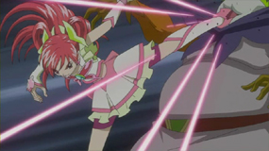

 | ▲格闘に定評のあるプリキュア大先輩のパワフルキックをイメージ

 | ※30F＝1秒計算
 | 0～5F 足振り上げ
 | 6～15F 足振り切り 攻撃発生
 | 16～20F 足下げ 終了

 | 被ダメージ

 | ・一度に一定以上のダメージを受けた場合再生する。
 | →他のアクションを中断して再生する。

 | ・再生時、ノックバックで後ろに下がる。
 | →キャラクターを軽く縦シェイクさせる。

 | 無気力待機

 | スライムファック

旧アクション仕様
■キャラ選択
自軍の使用キャラクターを選択する。
プロトタイプではここに遊びを仕込まないので重要度は低い。

■戦闘シーケンス・ルール
実際の戦闘の仕様と、戦闘開始～イベントシーンまでの流れについて説明する。

▼ステージ構造について
 | ステージは、縦軸と横軸によって構成される。（奥軸は存在しない。ファイナルファイトではなく、ストリートファイター。）

▼キャラクターの登場
 | 2Dキャラクターが対峙した状態の画面が表示される。
 | →可能であれば、1対1ではなく自軍のキャラクターは指定した分の数を出したい。

▼勝敗の決定
 | 格闘ゲームなどのように、お互いのアクションによって相手の体力を0にした方が勝利。
 |  | ※イメージ図

▼戦闘アクション（AI戦闘）
 | プレイヤーは操作を行わず、自軍キャラと敵ヒロインのAI戦闘を観戦する。
 | プロトタイプ版でのキャラクターのアクションは下記の通り（敵味方全て共通で下記アクションを持つ）

 | ①待機
 | →特にアクションを起こしていない、立ち状態。

 | ②移動
 | →前移動・後ろ移動 ※奥行きは存在しない。縦横ラインのみ。

 | ③攻撃アクション
 | →各キャラクターに設定されたアクションを再生する。
 | プロトタイプではひとつだけ。

■画面構成の仕様

■イベントシーケンス
イベントシーンにおけるﾁｮﾒﾁｮﾒの見せ方について記載する。

イベントシーケンスは、敵ヒロイン撃破後にシームレスで突入する。
→ユーザー目線で見た場合、戦闘は終了せず、一方的に攻められる状態になる。

 | ▼無力化パート
 | 敵ヒロインが体力ゼロになると下記の状態に差し変わる。
 | ・アクションが専用のものに差し変わる。
 | →攻撃が不可能になる。
 | →待機、移動が無力化状態のものに変わる。

 | この状態でさらにダメージを受け続けると次のパートへ移行する。

 | ▼ファックパート
 | 自軍モンスターと敵ヒロインが致す。
 | 無力化状態のヒロインにさらに攻撃を加え続けるとこのシーンに発展する。

へへへ……こんなに焼けてるぜ。

 | ※画面構成イメージ

 | ・画面右半分では戦闘シーケンスと同様の2Dグラフィック状態でイベントを表示する。
 | ・画面左半分ではイベントCGを表示する。右側の動きを反映したカットインのように扱う。
 | →イベントCGの一部をアップで映したい。
 | ・画面下にテキストを表示する。手をフリーにするために自動進行にし、セリフベースにしておく。

 | ファックパートの終了に伴い、ゲーム部シーケンスの終了となる。

■戦闘＆イベントシーケンスの全体フロー

■キャラごとのアクション

